工作表1
序号 | 姓名 | 专业 | 在校就读实验班 | 在校时间 | 工作单位(就读学校） | 突出成绩、优秀事迹（学术、科研、创新创业等） | 照片
1 | 詹国敏 | 基于项目信息类专业教育实验班 | 08级种子班 | 2008.9-2012.6 | 深圳华为 |  | 
2 | 石葆光 | 基于项目信息类专业教育实验班 | 08级种子班 | 2008.9-2012.6 | 微软西雅图研究院 | VALSE 2016-2017年度优秀WEBINAR讲者获得者、VALSE 2017最受关注Poster奖获得者，以第一作者在人工智能顶级期刊TPAMI发表论文 | 
3 | 林子敬 | 基于项目信息类专业教育实验班 | 08级种子班 | 2008.9-2012.6 | 广州腾讯 |  | 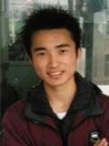
4 | 李海涛 | 基于项目信息类专业教育实验班 | 08级种子班 | 2008.9-2012.6 | 中科院计算所读研 |  | 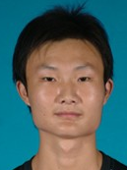
5 | 胡 敏 | 基于项目信息类专业教育实验班 | 08级种子班 | 2008.9-2012.6 | 百纳(武汉)信息技术有限公司 |  | 
6 | 唐亚丰 | 基于项目信息类专业教育实验班 | 08级种子班 | 2008.9-2012.6 | 悦然心动 | 与颜庆华等联合创办的武汉悦然心动公司开发的产品远销海内外，好评如潮。 | 
7 | 古国杰 | 基于项目信息类专业教育实验班 | 08级种子班 | 2008.9-2012.6 | 深圳市花赚网络科技有限公司 | 与09级种子班陈贵华、10级种子班黄盼军、Dian团队老队员钟晶一道创业深圳市花赚网络科技有限公司 | 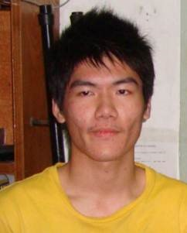
8 | 王开豪 | 基于项目信息类专业教育实验班 | 08级种子班 | 2008.9-2012.6 | 创新工场（北京） |  | 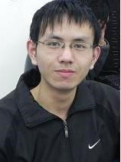
9 | 龚小聪 | 基于项目信息类专业教育实验班 | 08级种子班 | 2008.9-2012.6 | 贝贝网 |  | 
10 | 陈曦骏 | 基于项目信息类专业教育实验班 | 08级种子班 | 2008.9-2012.6 | 出门问问 |  | 
11 | 陈双林 | 基于项目信息类专业教育实验班 | 08级种子班 | 2008.9-2012.6 | 上海大众点评 |  | 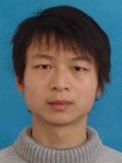
12 | 陈 圆 | 基于项目信息类专业教育实验班 | 08级种子班 | 2008.9-2012.6 | 武汉心悦君兮网络科技有限公司 |  | 
13 | 张伟俊 | 基于项目信息类专业教育实验班 | 08级种子班 | 2008.9-2012.6 | 本校自动化学院直博 |  | 
14 | 鲍 黎 | 基于项目信息类专业教育实验班 | 08级种子班 | 2008.9-2012.6 | 北京香哈科技发展有限责任公司 |  | 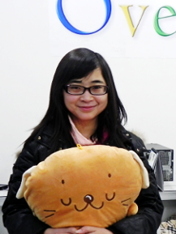
15 | 谢 创 | 基于项目信息类专业教育实验班 | 08级种子班 | 2008.9-2012.6 | 北京创业，2018年赴美国纽约大学进行游戏设计深造 | 独自开发《奇怪的大冒险》系列游戏，累计下载量超4000万次。2017年3月10日再次独自开发的“毒鸡汤”故事游戏《没有人知道的大冒险》登陆steam，当天就卖出9000份，不到一周便获得1500篇好评。 | 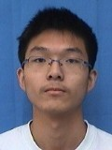
16 | 陶怡然 | 基于项目信息类专业教育实验班 | 08级种子班 | 2008.9-2012.6 | 武汉尚德 |  | 
17 | 金晓龙 | 基于项目信息类专业教育实验班 | 08级种子班 | 2008.9-2012.6 | 安顺农村商业银行（贵州） |  | 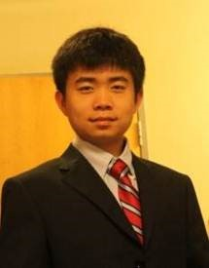
18 | 张中海 | 基于项目信息类专业教育实验班 | 08级种子班 | 2008.9-2012.6 | 中科院计算所读研 |  | 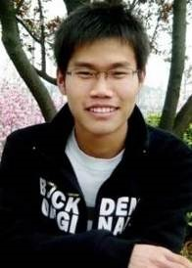
19 | 李 畅 | 基于项目信息类专业教育实验班 | 09级种子班 | 2009.9-2013.6 | 本校图像所读研 |  | 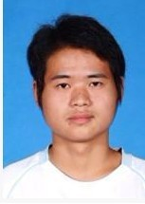
20 | 赵 欣 | 基于项目信息类专业教育实验班 | 09级种子班 | 2009.9-2013.6 | 深圳华为 |  | 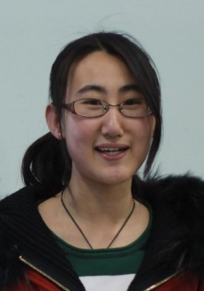
21 | 刘行健 | 基于项目信息类专业教育实验班 | 09级种子班 | 2009.9-2013.6 | 加拿大，博士后 |  | 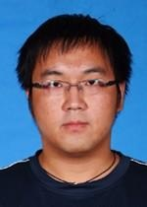
22 | 朱 前 | 基于项目信息类专业教育实验班 | 09级种子班 | 2009.9-2013.6 | 北京品致幻享科技有限公司 |  | 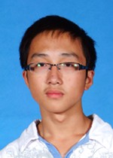
23 | 刘 阳 | 基于项目信息类专业教育实验班 | 09级种子班 | 2009.9-2013.6 | LinkedIn, Sunnyvale, CA |  | 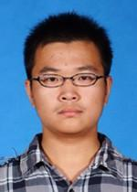
24 | 姜东杰 | 基于项目信息类专业教育实验班 | 09级种子班 | 2009.9-2013.6 | 广州网易游戏 |  | 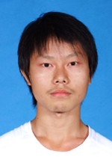
25 | 杜忠祥 | 基于项目信息类专业教育实验班 | 09级种子班 | 2009.9-2013.6 | M.S., CS, University of Southern California, Los Angeles, CA, USA |  | 
26 | 姚权铭 | 基于项目信息类专业教育实验班 | 09级种子班 | 2009.9-2013.6 | 第四范式 | 博士期间，研究工作横扫机器学习方向顶级会议和期刊（ICML,KDD,ICLR,AAAI,IJAI,JMLR,TIP)；此外，2014获得香港浸会大学Tse Cheuk Ng Tai研究奖；2016年获得机器学习方向Google Fellowship（泛亚地区唯一获得者，全球13人） | 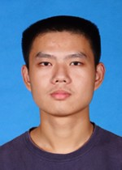
27 | 侯 迈 | 基于项目信息类专业教育实验班 | 09级种子班 | 2009.9-2013.6 | 北京豆瓣 |  | 
28 | 王 睿 | 基于项目信息类专业教育实验班 | 09级种子班 | 2009.9-2013.6 | 达闼科技深圳 |  | 
29 | 李 梁 | 基于项目信息类专业教育实验班 | 09级种子班 | 2009.9-2013.6 | 西雅图 Amazon |  | 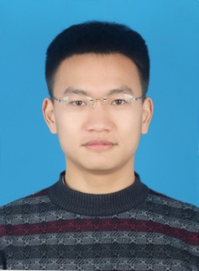
30 | 曾裕璇 | 基于项目信息类专业教育实验班 | 09级种子班 | 2009.9-2013.6 | Ambonare, Austin, TX, USA |  | 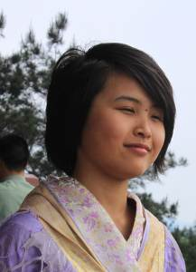
31 | 石姝玥 | 基于项目信息类专业教育实验班 | 09级种子班 | 2009.9-2013.6 | 睿佳（武汉）软件科技有限公司 |  | 
32 | 高 磊 | 基于项目信息类专业教育实验班 | 09级种子班 | 2009.9-2013.6 | 北京创新工场 |  | 
33 | 陈 浩 | 基于项目信息类专业教育实验班 | 09级种子班 | 2009.9-2013.6 | 武汉魅果科技有限公司 |  | 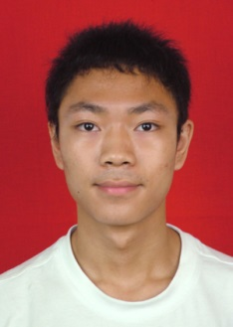
34 | 田 野 | 基于项目信息类专业教育实验班 | 09级种子班 | 2009.9-2013.6 | 中国科学院上海高等研究院读研 |  | 
35 | 张 猛 | 基于项目信息类专业教育实验班 | 09级种子班 | 2009.9-2013.6 | 武汉优讯通科技有限公司 |  | 
36 | 何炎炎 | 基于项目信息类专业教育实验班 | 09级种子班 | 2009.9-2013.6 | 深圳市创想天空股份有限公司 |  | 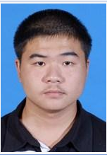
37 | 董尚勇 | 基于项目信息类专业教育实验班 | 09级种子班 | 2009.9-2013.6 | 乐视 |  | 
38 | 陈贵华 | 基于项目信息类专业教育实验班 | 09级种子班 | 2009.9-2013.6 | 深圳市花赚网络科技有限公司 | 与08级种子班古国杰、10级种子班黄盼军、Dian团队老队员钟晶一道创业深圳市花赚网络科技有限公司 | 
39 | 黄盼军 | 基于项目信息类专业教育实验班 | 10级种子班 | 2010.9-2014.6 | 深圳市花赚网络科技有限公司 | 与08级种子班古国杰、09级种子班陈贵华、Dian团队老队员钟晶一道创业深圳市花赚网络科技有限公司 | 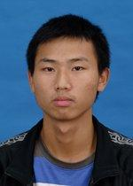
40 | 幸子健 | 基于项目信息类专业教育实验班 | 10级种子班 | 2010.9-2014.6 | 深睿医疗 |  | 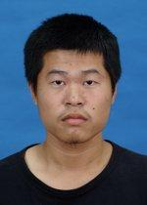
41 | 陈晓宇 | 基于项目信息类专业教育实验班 | 10级种子班 | 2010.9-2014.6 | 出门问问 |  | 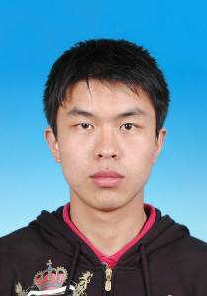
42 | 王 辉 | 基于项目信息类专业教育实验班 | 10级种子班 | 2010.9-2014.6 | 杭州数亦有道科技有限公司武汉研究所 | 参加Dian团队老队员李律创业的公司杭州数亦有道科技有限公司 | 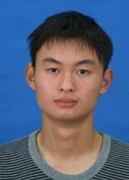
43 | 王文奇 | 基于项目信息类专业教育实验班 | 10级种子班 | 2010.9-2014.6 | 达闼科技成都有限公司 |  | 
44 | 饶天林 | 基于项目信息类专业教育实验班 | 10级种子班 | 2010.9-2014.6 | 北京丹诚资产管理有限公司 |  | 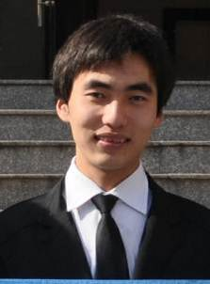
45 | 吴纯宇 | 基于项目信息类专业教育实验班 | 10级种子班 | 2010.9-2014.6 | M.S, EE, Missouri University of Science and Technology, MO, USA |  | 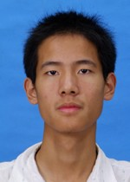
46 | 曾浩文 | 基于项目信息类专业教育实验班 | 10级种子班 | 2010.9-2014.6 | 上海科技大学读研 |  | 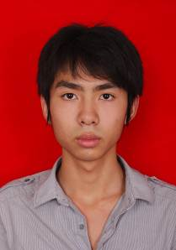
47 | 梁嘉骏 | 基于项目信息类专业教育实验班 | 10级种子班 | 2010.9-2014.6 | 旷视科技Face++ |  | 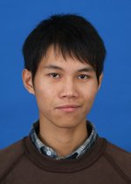
48 | 罗汉林 | 基于项目信息类专业教育实验班 | 10级种子班 | 2010.9-2014.6 | 深圳华为 |  | 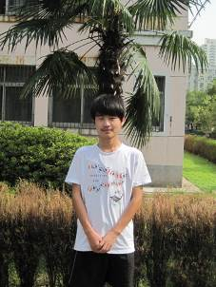
49 | 江 涛 | 基于项目信息类专业教育实验班 | 10级种子班 | 2010.9-2014.6 | 杭州数亦有道科技有限公司武汉研究所 | 参加Dian团队老队员李律创业的公司杭州数亦有道科技有限公司 | 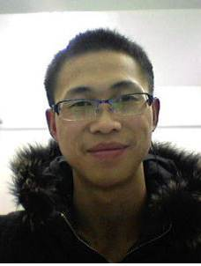
50 | 秦立厦 | 基于项目信息类专业教育实验班 | 10级种子班 | 2010.9-2014.6 | 上海交通大学读研 |  | 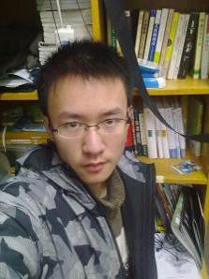
51 | 陈哲怀 | 基于项目信息类专业教育实验班 | 10级种子班 | 2010.9-2014.6 | 上海交通大学读博 | 2018年谷歌博士生奖研金获得者，全球共57位，中国大陆仅3位 | 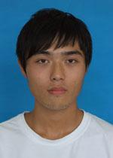
52 | 王天祺 | 基于项目信息类专业教育实验班 | 10级种子班 | 2010.9-2014.6 | 美国亚利桑那大学读研 |  | 
53 | 张云帆 | 基于项目信息类专业教育实验班 | 10级种子班 | 2010.9-2014.6 | 北京豌豆荚公司工作 |  | 
54 | 田泽华 | 基于项目信息类专业教育实验班 | 10级种子班 | 2010.9-2014.6 | 挪威读研 |  | 
55 | 陈书娜 | 基于项目信息类专业教育实验班 | 10级种子班 | 2010.9-2014.6 | The MathWorks, MA, USA |  | 
56 | 林新杰 | 基于项目信息类专业教育实验班 | 10级种子班 | 2010.9-2014.6 | 新加坡读研 |  | 
57 | 聂利权 | 基于项目信息类专业教育实验班 | 10级种子班 | 2010.9-2014.6 | 国防科技大学读研 |  | 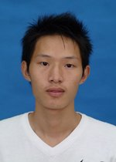
58 | 王佳琦 | 基于项目信息类专业教育实验班 | 10级种子班 | 2010.9-2014.6 | 广东内容文化传媒有限公司 |  | 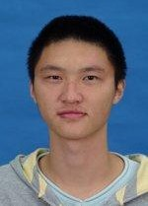
59 | 王 成 | 基于项目信息类专业教育实验班 | 10级种子班 | 2010.9-2014.6 | 杭州网易 |  | 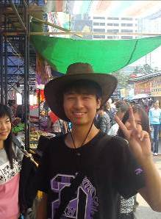
60 | 王建恩 | 基于项目信息类专业教育实验班 | 10级种子班 | 2010.9-2014.6 | 北京滴滴 |  | 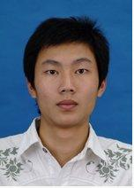
61 | 林荣宇 | 基于项目信息类专业教育实验班 | 10级种子班 | 2010.9-2014.6 | Software Development Engineer, Amazon. com Services, Inc., Phoenix, AZ, USA |  | 
62 | 付 煜 | 基于项目信息类专业教育实验班 | 11级种子班 | 2011.9-2015.6 | 本校计算机学院读研 |  | 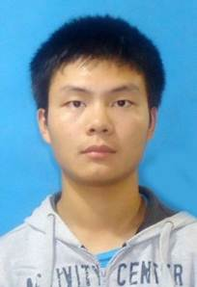
63 | 郭震宇 | 基于项目信息类专业教育实验班 | 11级种子班 | 2011.9-2015.6 | 北京百度 |  | 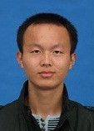
64 | 何 流 | 基于项目信息类专业教育实验班 | 11级种子班 | 2011.9-2015.6 | 杭州阿里巴巴 |  | 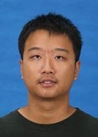
65 | 何睿杰 | 基于项目信息类专业教育实验班 | 11级种子班 | 2011.9-2015.6 | M.S, EE, Missouri University of Science and Technology, MO, USA |  | 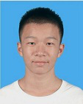
66 | 黄子龙 | 基于项目信息类专业教育实验班 | 11级种子班 | 2011.9-2015.6 | 本校电信学院读研 |  | 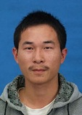
67 | 康 锐 | 基于项目信息类专业教育实验班 | 11级种子班 | 2011.9-2015.6 | 北京亚马逊 |  | 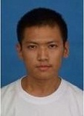
68 | 李允恺 | 基于项目信息类专业教育实验班 | 11级种子班 | 2011.9-2015.6 | 武汉小安科技有限公司 | 加入Dian团队老队员钱建安的创业公司，武汉小安科技 | 
69 | 林 阳 | 基于项目信息类专业教育实验班 | 11级种子班 | 2011.9-2015.6 | 北京百度 |  | 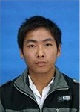
70 | 蒙煦慧 | 基于项目信息类专业教育实验班 | 11级种子班 | 2011.9-2015.6 | 上海诺诺镑客金融信息服务公司 |  | 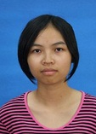
71 | 宋 波 | 基于项目信息类专业教育实验班 | 11级种子班 | 2011.9-2015.6 | 支付宝（北京） |  | 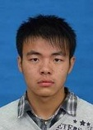
72 | 宋鲜艳 | 基于项目信息类专业教育实验班 | 11级种子班 | 2011.9-2015.6 | 本校电信学院读研 |  | 
73 | 孙讷敏 | 基于项目信息类专业教育实验班 | 11级种子班 | 2011.9-2015.6 | 杭州贝贝网 |  | 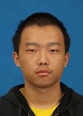
74 | 王明亮 | 基于项目信息类专业教育实验班 | 11级种子班 | 2011.9-2015.6 | 本校计算机学院读研 |  | 
75 | 王思杰 | 基于项目信息类专业教育实验班 | 11级种子班 | 2011.9-2015.6 | 杭州阿里巴巴 |  | 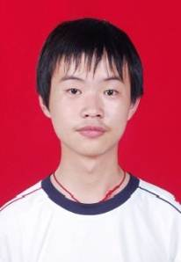
76 | 杨松艳 | 基于项目信息类专业教育实验班 | 11级种子班 | 2011.9-2015.6 | 北京百度 |  | 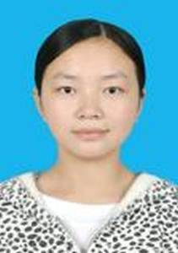
77 | 赵恒爽 | 基于项目信息类专业教育实验班 | 11级种子班 | 2011.9-2015.6 | 香港中文大学计算机系 |  | 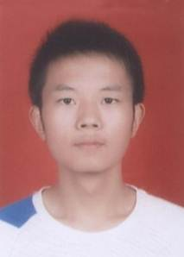
78 | 赵敏行 | 基于项目信息类专业教育实验班 | 11级种子班 | 2011.9-2015.6 | 杭州阿里巴巴 |  | 
79 | 朱林果 | 基于项目信息类专业教育实验班 | 11级种子班 | 2011.9-2015.6 | 网易游戏 |  | 
80 | 李灵伟 | 基于项目信息类专业教育实验班 | 12级种子班 | 2012.9-2016.6 | 上海交大读研 |  | 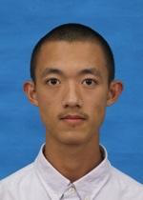
81 | 郭承颖 | 基于项目信息类专业教育实验班 | 12级种子班 | 2012.9-2016.6 | Dian团队读研 |  | 
82 | 胡巧平 | 基于项目信息类专业教育实验班 | 12级种子班 | 2012.9-2016.6 | 上海交大读博 |  | 
83 | 余 乐 | 基于项目信息类专业教育实验班 | 12级种子班 | 2012.9-2016.6 | 北京阿里 |  | 
84 | 纪德益 | 基于项目信息类专业教育实验班 | 12级种子班 | 2012.9-2016.6 | 上海交大读研 |  | 
85 | 张枫岚 | 基于项目信息类专业教育实验班 | 12级种子班 | 2012.9-2016.6 | 北京百度 |  | 
86 | 李家祥 | 基于项目信息类专业教育实验班 | 12级种子班 | 2012.9-2016.6 | 北京出门问问 |  | 
87 | 杜 航 | 基于项目信息类专业教育实验班 | 12级种子班 | 2012.9-2016.6 | 美国谷歌 |  | 
88 | 夏天成 | 基于项目信息类专业教育实验班 | 12级种子班 | 2012.9-2016.6 | 深圳腾讯 |  | 
89 | 曹 航 | 基于项目信息类专业教育实验班 | 12级种子班 | 2012.9-2016.6 | 北京百度 |  | 
90 | 陈利飞 | 基于项目信息类专业教育实验班 | 12级种子班 | 2012.9-2016.6 | 北京阿里 |  | 
91 | 陈其荣 | 基于项目信息类专业教育实验班 | 12级种子班 | 2012.9-2016.6 | 深圳腾讯 |  | 
92 | 王佩玲 | 基于项目信息类专业教育实验班 | 12级种子班 | 2012.9-2016.6 | 深圳腾讯 |  | 
93 | 陈科全 | 基于项目信息类专业教育实验班 | 12级种子班 | 2012.9-2016.6 | 深圳腾讯 |  | 
94 | 庾悦晨 | 基于项目信息类专业教育实验班 | 12级种子班 | 2012.9-2016.6 | 本校读研 |  | 
95 | 杨 勇 | 基于项目信息类专业教育实验班 | 12级种子班 | 2012.9-2016.6 | 深圳华为 |  | 
96 | 白恒培 | 基于项目信息类专业教育实验班 | 13级种子班 | 2013.9-2017.6 | 武汉小安科技有限公司 | 加入Dian团队老队员钱建安的创业公司，武汉小安科技 | 
97 | 陈庆祥 | 基于项目信息类专业教育实验班 | 13级种子班 | 2013.9-2017.6 | 本校计算机读研 |  | 
98 | 黄 伦 | 基于项目信息类专业教育实验班 | 13级种子班 | 2013.9-2017.6 | 北京大学深圳研究院 |  | 
99 | 江子山 | 基于项目信息类专业教育实验班 | 13级种子班 | 2013.9-2017.6 | 上海交通大学电院计算机系读研 |  | 
100 | 李超超 | 基于项目信息类专业教育实验班 | 13级种子班 | 2013.9-2017.6 | 武汉小安科技有限公司 | 加入Dian团队老队员钱建安的创业公司，武汉小安科技 | 
101 | 李小雨 | 基于项目信息类专业教育实验班 | 13级种子班 | 2013.9-2017.6 | 香港科技大学读博 |  | 
102 | 林佛钧 | 基于项目信息类专业教育实验班 | 13级种子班 | 2013.9-2017.6 | 深圳腾讯 |  | 
103 | 刘宏阳 | 基于项目信息类专业教育实验班 | 13级种子班 | 2013.9-2017.6 | 上海交通大学电院计算机系读研 |  | 
104 | 刘远卓 | 基于项目信息类专业教育实验班 | 13级种子班 | 2013.9-2017.6 | 密苏里科技大学EMC实验室读博 |  | 
105 | 乔泽阳 | 基于项目信息类专业教育实验班 | 13级种子班 | 2013.9-2017.6 | 深圳腾讯 |  | 
106 | 王大为 | 基于项目信息类专业教育实验班 | 13级种子班 | 2013.9-2017.6 | 中科院信息工程所读博 |  | 
107 | 王佳静 | 基于项目信息类专业教育实验班 | 13级种子班 | 2013.9-2017.6 | 深圳腾讯 |  | 
108 | 邢 维 | 基于项目信息类专业教育实验班 | 13级种子班 | 2013.9-2017.6 | 北京声智科技有限公司 |  | 
109 | 张郑强 | 基于项目信息类专业教育实验班 | 13级种子班 | 2013.9-2017.6 | 本校电信学院读研 |  | 
110 | 朱礼源 | 基于项目信息类专业教育实验班 | 13级种子班 | 2013.9-2017.6 | 武汉悦然心动网络科技有限公司 |  | 
111 | 曾豪 | 基于项目信息类专业教育实验班 | 14级种子班 | 2014.9-2018.6 | 美团 |  | 
112 | 陈振英 | 基于项目信息类专业教育实验班 | 14级种子班 | 2014.9-2018.6 | 步灵科技 |  | 
113 | 郭宇 | 基于项目信息类专业教育实验班 | 14级种子班 | 2014.9-2018.6 | 国防科技大学读研 |  | 
114 | 张凡宇 | 基于项目信息类专业教育实验班 | 14级种子班 | 2014.9-2018.6 | 贝贝网 |  | 
115 | 张王优 | 基于项目信息类专业教育实验班 | 14级种子班 | 2014.9-2018.6 | 上海交通大学直博 |  | 
116 | 邹志盛 | 基于项目信息类专业教育实验班 | 14级种子班 | 2014.9-2018.6 | 华中科技大学读研 |  | 
117 | 单勇 | 基于项目信息类专业教育实验班 | 14级种子班 | 2014.9-2018.6 | 中科院计算所读研 |  | 
118 | 郭毅远 | 基于项目信息类专业教育实验班 | 14级种子班 | 2014.9-2018.6 | 香港科技大学直博 |  | 
119 | 雷后超 | 基于项目信息类专业教育实验班 | 14级种子班 | 2014.9-2018.6 | 上海交通大学读研 |  | 
120 | 汪宇豪 | 基于项目信息类专业教育实验班 | 14级种子班 | 2014.9-2018.6 | 深圳大疆 |  | 
121 | 黄炜文 | 基于项目信息类专业教育实验班 | 14级种子班 | 2014.9-2018.6 | 澳大利亚国立大学直博 |  | 
122 | 黄振 | 基于项目信息类专业教育实验班 | 14级种子班 | 2014.9-2018.6 | 百姓网
123 | 赖昱松 | 基于项目信息类专业教育实验班 | 14级种子班 | 2014.9-2018.6 | 步灵科技 | 在校期间创办武汉步灵科技有限公司，推出的游戏《步灵机》在Steam上广受好评。 | 
124 | 李晨达 | 基于项目信息类专业教育实验班 | 14级种子班 | 2014.9-2018.6 | 上海交通大学读研 |  | 
125 | 刘茹涵 | 基于项目信息类专业教育实验班 | 14级种子班 | 2014.9-2018.6 | 上海交通大学读研 |  | 
126 | 潘登 | 基于项目信息类专业教育实验班 | 14级种子班 | 2014.9-2018.6 | 腾讯 |  | 
127 | 邱天 | 基于项目信息类专业教育实验班 | 14级种子班 | 2014.9-2018.6 | 腾讯 |  | 
128 | 宋有朋 | 基于项目信息类专业教育实验班 | 14级种子班 | 2014.9-2018.6 | 阿里 |  | 
129 | 严子怡 | 基于项目信息类专业教育实验班 | 14级种子班 | 2014.9-2018.6 | 深圳大疆 |  | 
130 | 杨旭 | 基于项目信息类专业教育实验班 | 14级种子班 | 2014.9-2018.6 | 携程 |  | 
131 | 许洪深 | 基于项目信息类专业教育实验班 | 15级种子班 | 2015.9-2019.6 | 在读 |  | 
132 | 符史梁 | 基于项目信息类专业教育实验班 | 15级种子班 | 2015.9-2019.6 | 在读 |  | 
133 | 崔志强 | 基于项目信息类专业教育实验班 | 15级种子班 | 2015.9-2019.6 | 在读 |  | 
134 | 王杰 | 基于项目信息类专业教育实验班 | 15级种子班 | 2015.9-2019.6 | 在读 |  | 
135 | 刘家东 | 基于项目信息类专业教育实验班 | 15级种子班 | 2015.9-2019.6 | 在读 |  | 
136 | 孙紫檀 | 基于项目信息类专业教育实验班 | 15级种子班 | 2015.9-2019.6 | 在读 |  | 
137 | 段冰洁 | 基于项目信息类专业教育实验班 | 15级种子班 | 2015.9-2019.6 | 在读 |  | 
138 | 张汝佳 | 基于项目信息类专业教育实验班 | 15级种子班 | 2015.9-2019.6 | 在读 |  | 
139 | 黄安 | 基于项目信息类专业教育实验班 | 15级种子班 | 2015.9-2019.6 | 在读 |  | 
140 | 伍圣晖 | 基于项目信息类专业教育实验班 | 15级种子班 | 2015.9-2019.6 | 在读 |  | 
141 | 彭哲坤 | 基于项目信息类专业教育实验班 | 15级种子班 | 2015.9-2019.6 | 在读 |  | 
142 | 郭羿江 | 基于项目信息类专业教育实验班 | 15级种子班 | 2015.9-2019.6 | 在读 |  | 
143 | 王钰博 | 基于项目信息类专业教育实验班 | 15级种子班 | 2015.9-2019.6 | 在读 |  | 
144 | 张中洋 | 基于项目信息类专业教育实验班 | 15级种子班 | 2015.9-2019.6 | 在读 |  | 
145 | 张子孺 | 基于项目信息类专业教育实验班 | 15级种子班 | 2015.9-2019.6 | 在读 |  | 
146 | 阴浩 | 基于项目信息类专业教育实验班 | 15级种子班 | 2015.9-2019.6 | 在读 |  | 
147 | 吴月 | 基于项目信息类专业教育实验班 | 15级种子班 | 2015.9-2019.6 | 在读 |  | 
148 | 王晓纤 | 基于项目信息类专业教育实验班 | 15级种子班 | 2015.9-2019.6 | 在读 |  | 
149 | 王淇营 | 基于项目信息类专业教育实验班 | 15级种子班 | 2015.9-2019.6 | 在读 |  | 
150 | 王政鑫 | 基于项目信息类专业教育实验班 | 15级种子班 | 2015.9-2019.6 | 在读 |  | 
151 | 李泽康 | 基于项目信息类专业教育实验班 | 15级种子班 | 2015.9-2019.6 | 在读 | 以第一作者撰写的论文《Incremental Transformer with Deliberation Decoder for Document Grounded Conversations》 被自然语言处理领域最顶级的会议ACL会议录用 | 

